계약 관리 넘버링 관련 의견
[웹소설/웹툰 출판사의 계약 관리 넘버링 관련 의견]
1) 출판사 구분값; 숫자 4자리 (계약순서에 따라 자동부여)
2) 콘텐츠 고유번호; 알파벳2자리+숫자 3자리
3) 웹소설/웹툰 구분: N과 T로 구분
4) 계약 유형 구분값: 숫자 1자리 (배타적발행권, 2차적저작물작성권, 외주로 구분, 1~3)
5) 콘텐츠 유형 구분값; 숫자 2자리

[세부 사항]
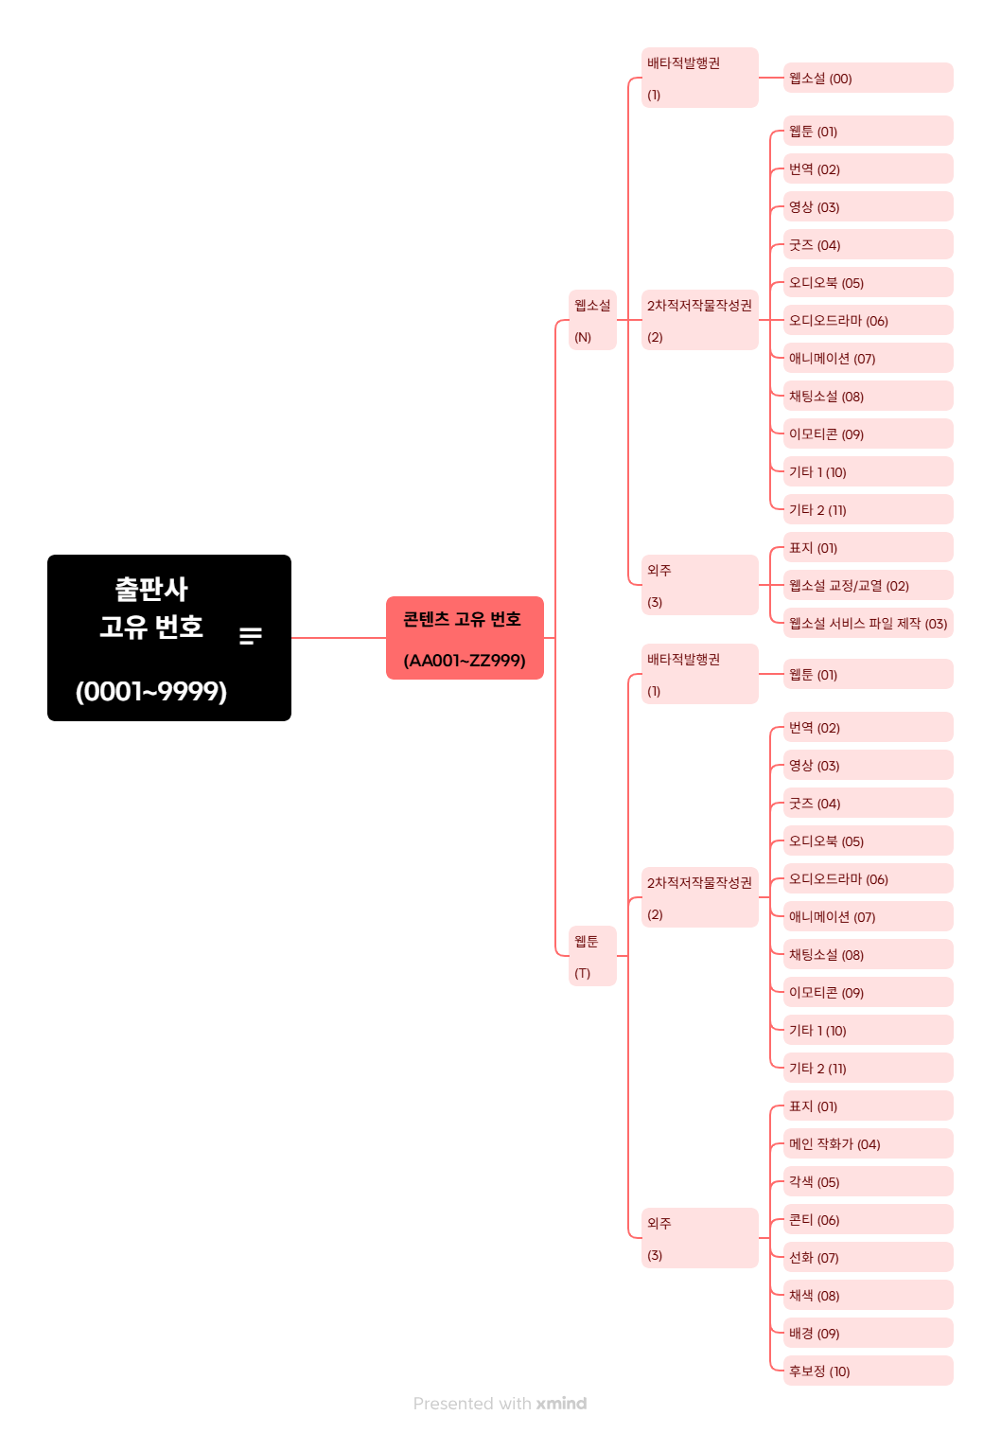

[예시]
1) 0001-AA001-N-1-00 ; 첫번째 계약 출판사의 콘텐츠 고유 넘버가 AA0001인 웹소설의 배타적발행권 계약
2) 0001-AA001-N-2-01 ; 첫번째 계약 출판사의 콘텐츠 고유 넘버가 AA0001인 웹소설의 웹툰화 2차적 저작물 이용허락 계약
3) 0001-AA001-N-3-01 ; 첫번째 계약 출판사의 콘텐츠 고유 넘버가 AA0001인 웹소설의 표지 외주 계약

